Sheet1
ΕΙΔΟΣ | ΠΟΣΟΤΗΤΑ | ΚΟΣΤΟΣ (προ ΦΠΑ) | ΑΞΙΑ €
 | 1 | 25 | 25
 | 2 | 14 | 28 | Άμεσα διαθέσιμο χρώμα στις πετσέτες υπάρχει το ρουά
 | 2 | 12 | 24
 | 2 | 13 | 26
 | 2 | 12 | 24
 | 1 | 39 | 39
 | 1 | 39 | 39
 | 1 | 40 | 40
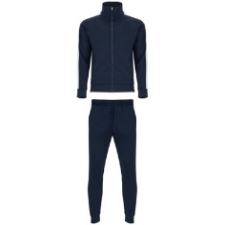 | 1 | 40 | 40
 | 1 | 55 | 55
 | 1 | 55 | 55
 | 3 | 16 | 48
 | 18 |  | 443
 |  | ΤΥΠΩΜΑΤΑ | 30
 |  | ΣΥΝΟΛΟ | 473
 |  | ΦΠΑ | 113.52
 |  | ΠΛΗΡΩΤΕΑ ΑΞΙΑ | 586.52

